图表汇总
测试数据图表汇总
生成时间: 2026-01-30 10:17:35
配置数量: 9 | 最大循环数: 1

配置: sa_N77_25_b77_bw100_scs30_LOW
参数: band:77 bw:100 scs:30 range:LOW
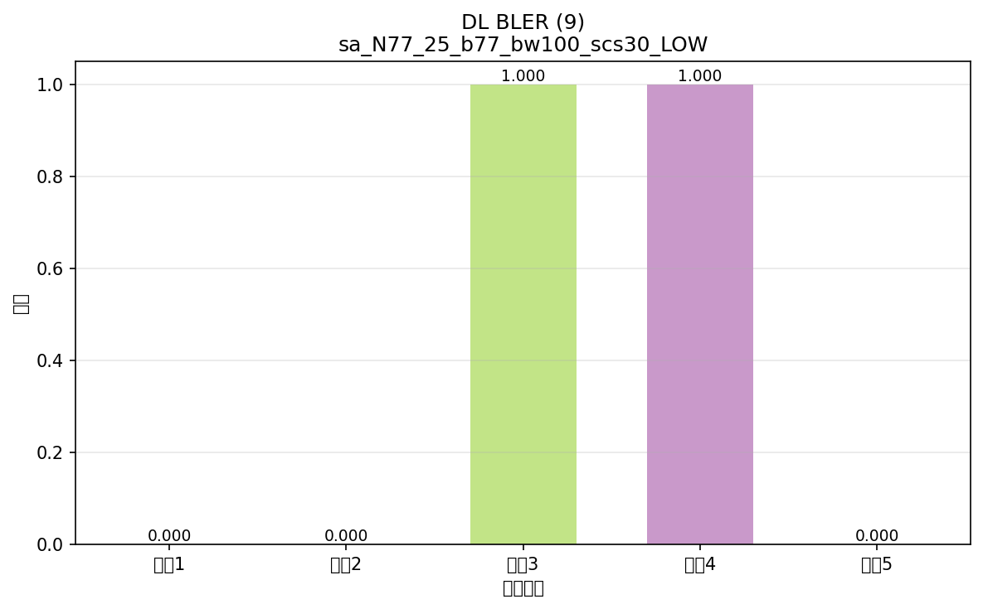

命令: FETCh:NR:BLER:DL:RESult?
提取位置: 9
循环数据: | 循环1: 0.000
 | 循环2: 0.000
 | 循环3: 1.000
 | 循环4: 1.000
 | 循环5: 0.000

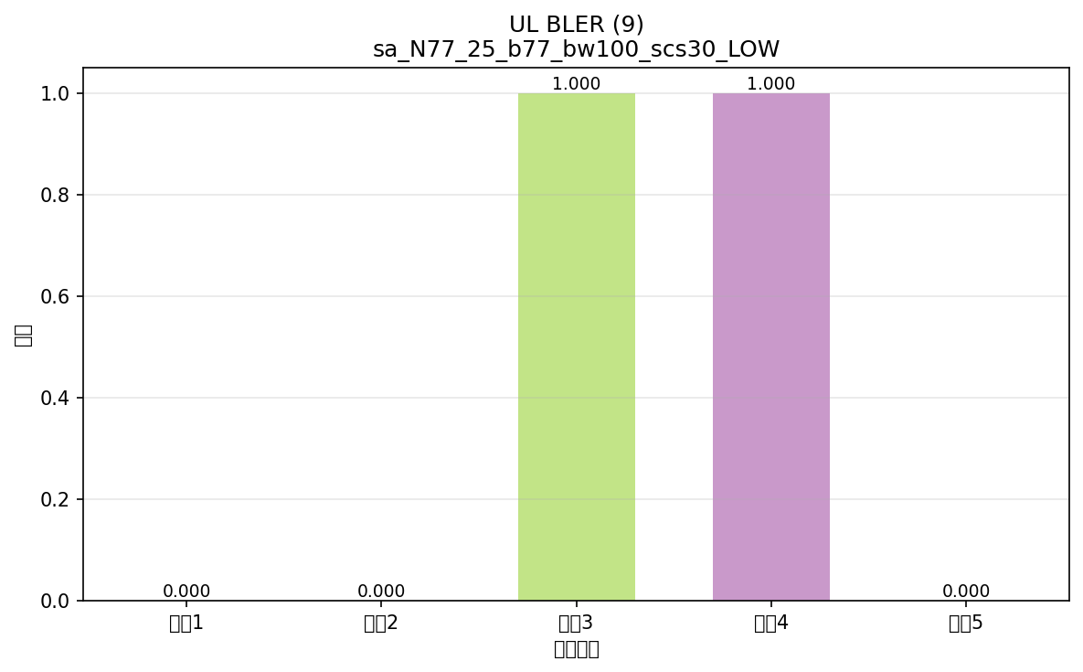

命令: FETCh:NR:BLER:UL:RESult?
提取位置: 9
循环数据: | 循环1: 0.000
 | 循环2: 0.000
 | 循环3: 1.000
 | 循环4: 1.000
 | 循环5: 0.000

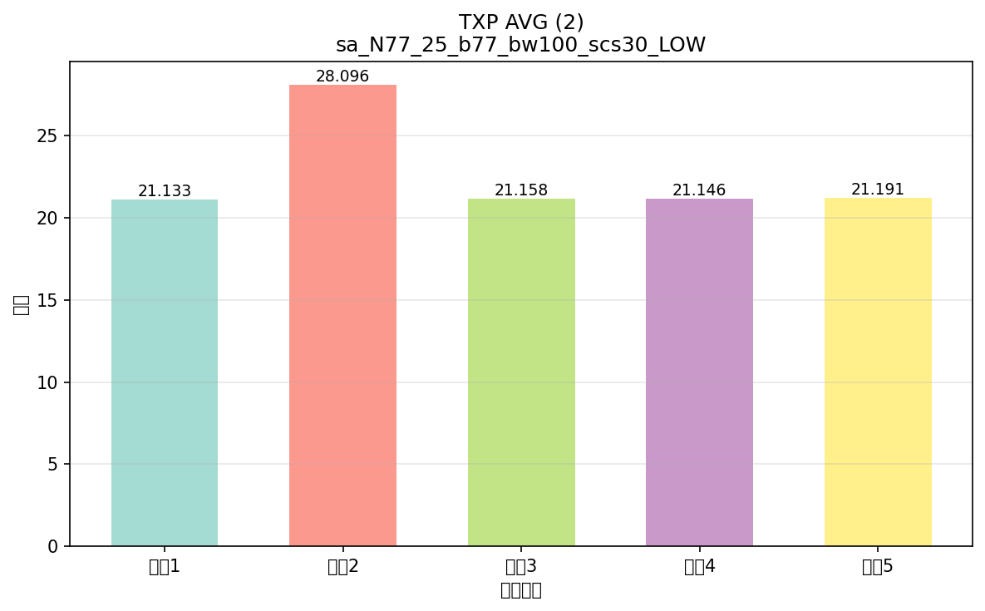

命令: FETCh:NR:MEValuation:TXP:AVG?
提取位置: 2
循环数据: | 循环1: 21.133
 | 循环2: 28.096
 | 循环3: 21.158
 | 循环4: 21.146
 | 循环5: 21.191

配置: sa_N77_25_b77_bw100_scs30_Mid
参数: band:77 bw:100 scs:30 range:Mid
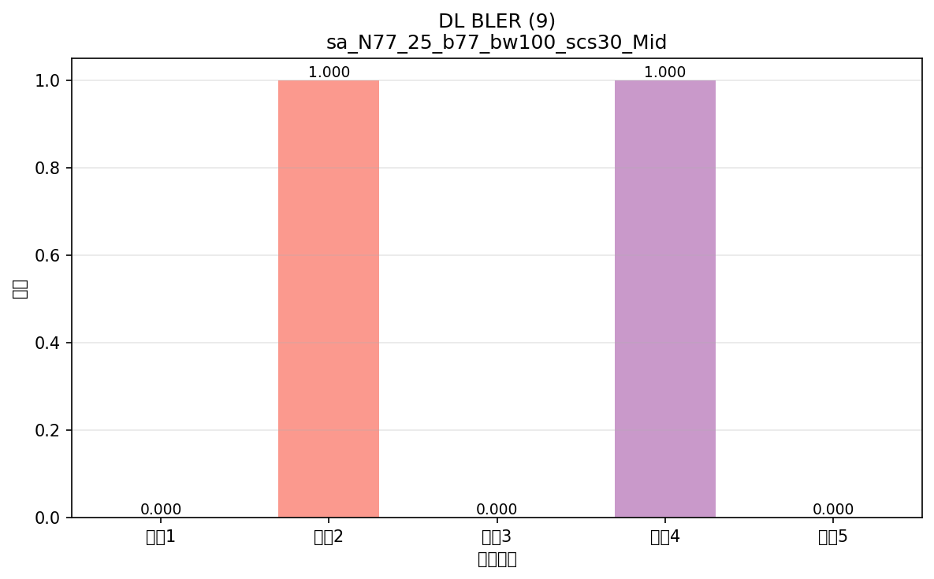

命令: FETCh:NR:BLER:DL:RESult?
提取位置: 9
循环数据: | 循环1: 0.000
 | 循环2: 1.000
 | 循环3: 0.000
 | 循环4: 1.000
 | 循环5: 0.000



命令: FETCh:NR:BLER:UL:RESult?
提取位置: 9
循环数据: | 循环1: 0.000
 | 循环2: 1.000
 | 循环3: 0.000
 | 循环4: 1.000
 | 循环5: 0.000

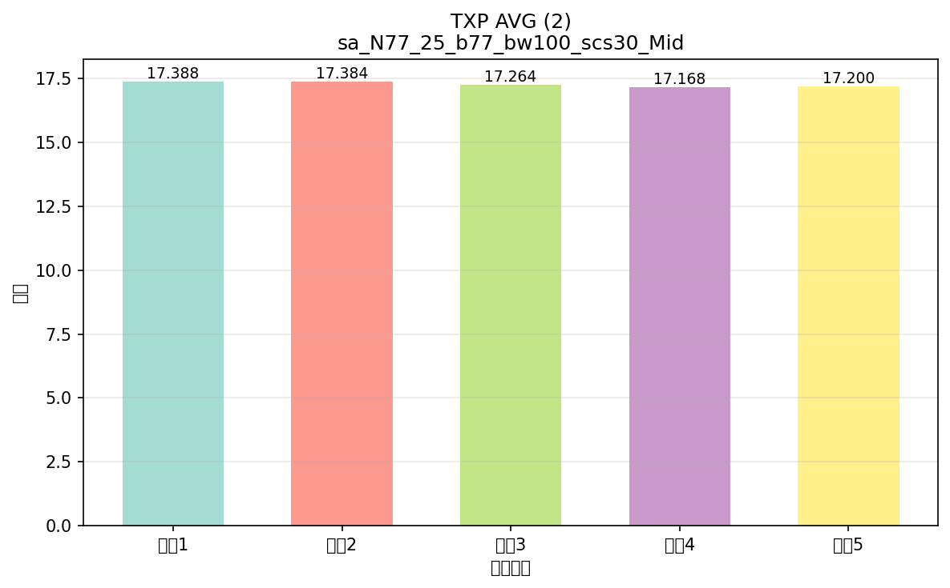

命令: FETCh:NR:MEValuation:TXP:AVG?
提取位置: 2
循环数据: | 循环1: 17.388
 | 循环2: 17.384
 | 循环3: 17.264
 | 循环4: 17.168
 | 循环5: 17.200

配置: sa_N77_25_b77_bw100_scs30_High
参数: band:77 bw:100 scs:30 range:High
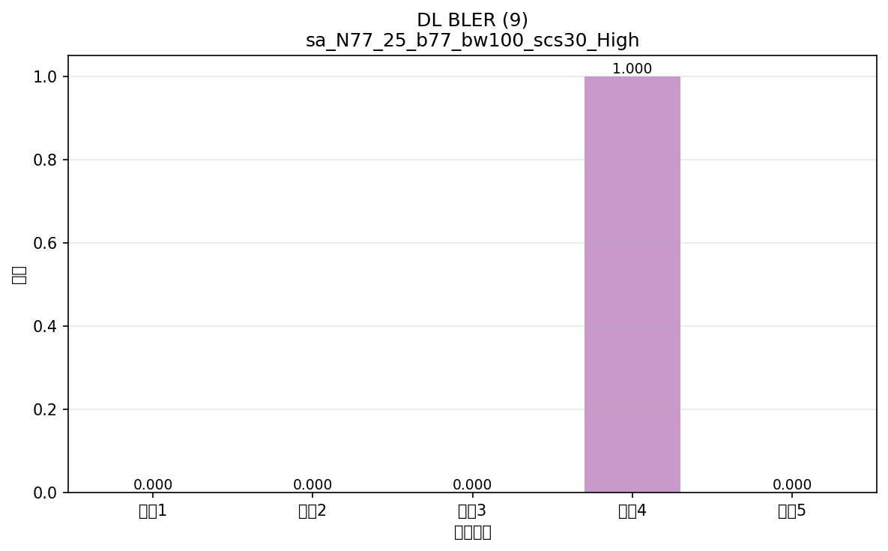

命令: FETCh:NR:BLER:DL:RESult?
提取位置: 9
循环数据: | 循环1: 0.000
 | 循环2: 0.000
 | 循环3: 0.000
 | 循环4: 1.000
 | 循环5: 0.000



命令: FETCh:NR:BLER:UL:RESult?
提取位置: 9
循环数据: | 循环1: 0.000
 | 循环2: 0.000
 | 循环3: 0.000
 | 循环4: 1.000
 | 循环5: 0.000

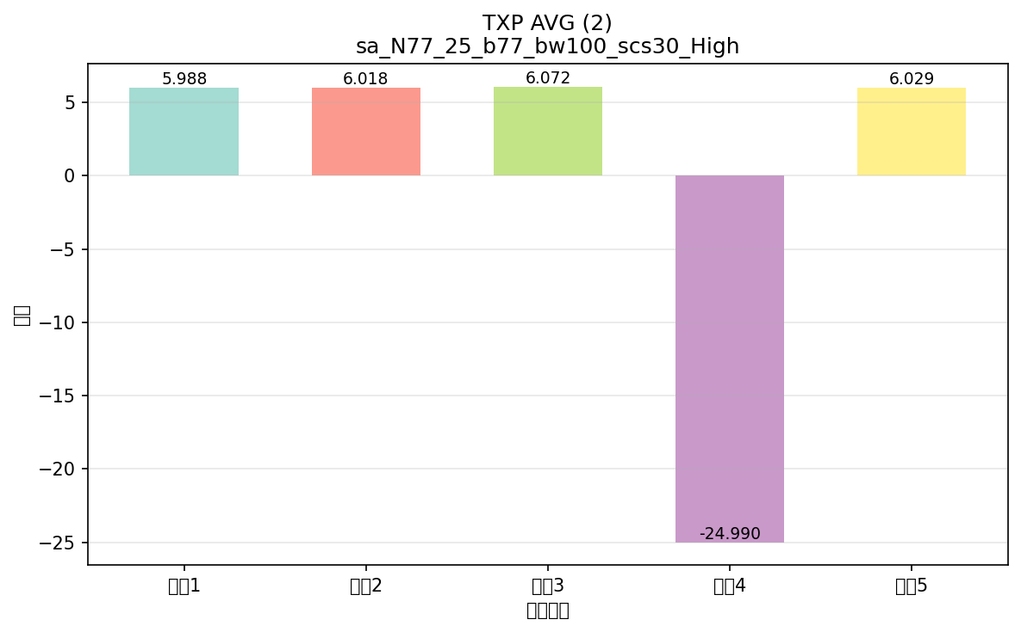

命令: FETCh:NR:MEValuation:TXP:AVG?
提取位置: 2
循环数据: | 循环1: 5.988
 | 循环2: 6.018
 | 循环3: 6.072
 | 循环4: -24.990
 | 循环5: 6.029

配置: sa_N78_25_b78_bw100_scs30_LOW
参数: band:78 bw:100 scs:30 range:LOW
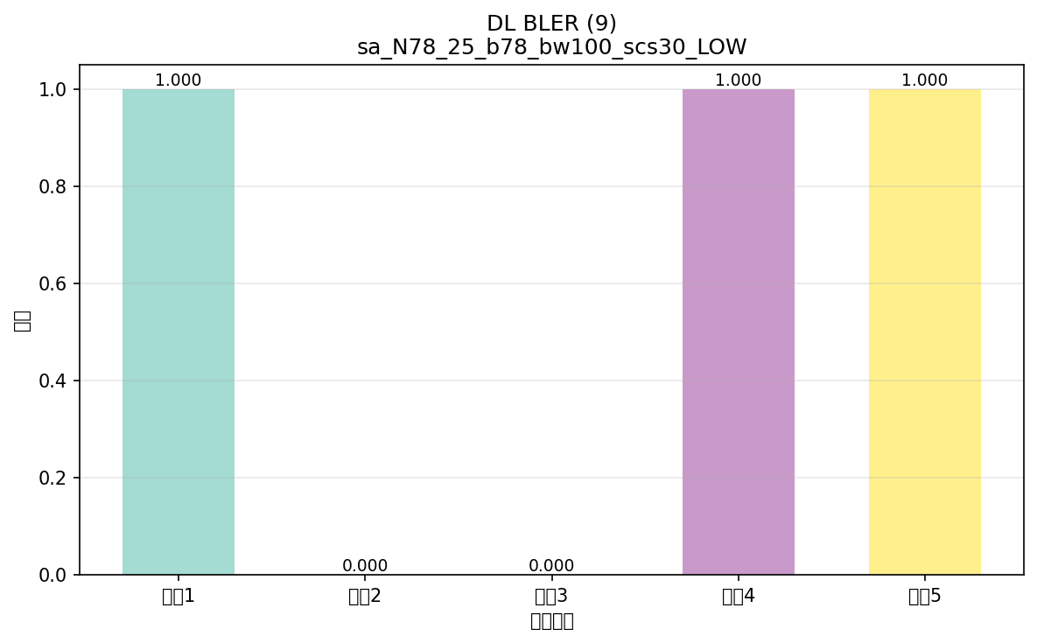

命令: FETCh:NR:BLER:DL:RESult?
提取位置: 9
循环数据: | 循环1: 1.000
 | 循环2: 0.000
 | 循环3: 0.000
 | 循环4: 1.000
 | 循环5: 1.000

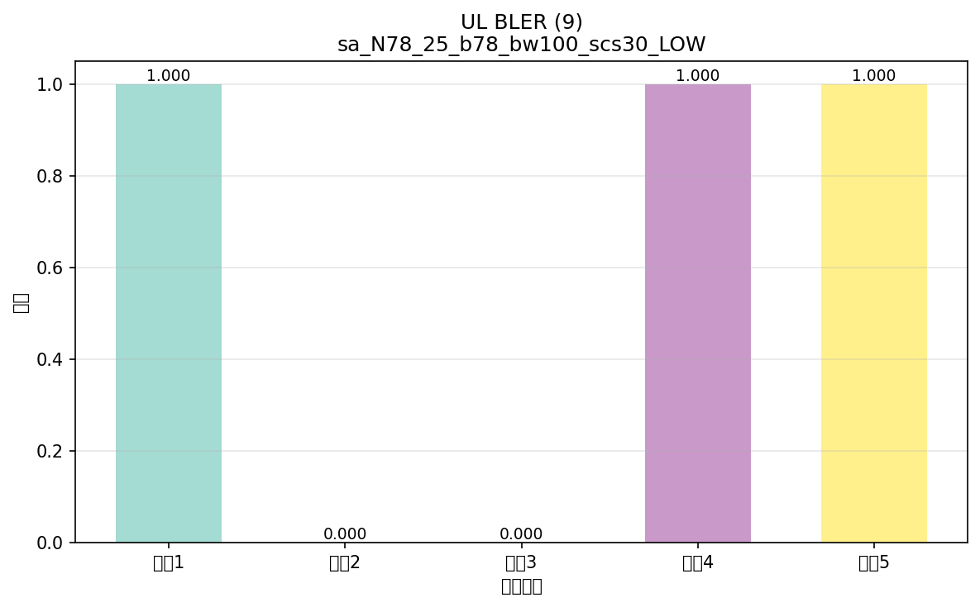

命令: FETCh:NR:BLER:UL:RESult?
提取位置: 9
循环数据: | 循环1: 1.000
 | 循环2: 0.000
 | 循环3: 0.000
 | 循环4: 1.000
 | 循环5: 1.000

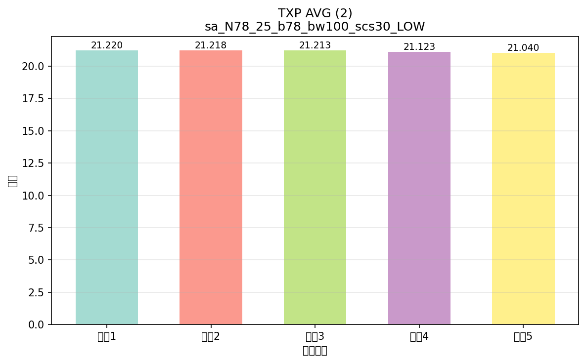

命令: FETCh:NR:MEValuation:TXP:AVG?
提取位置: 2
循环数据: | 循环1: 21.220
 | 循环2: 21.218
 | 循环3: 21.213
 | 循环4: 21.123
 | 循环5: 21.040

配置: sa_N78_25_b78_bw100_scs30_Mid
参数: band:78 bw:100 scs:30 range:Mid
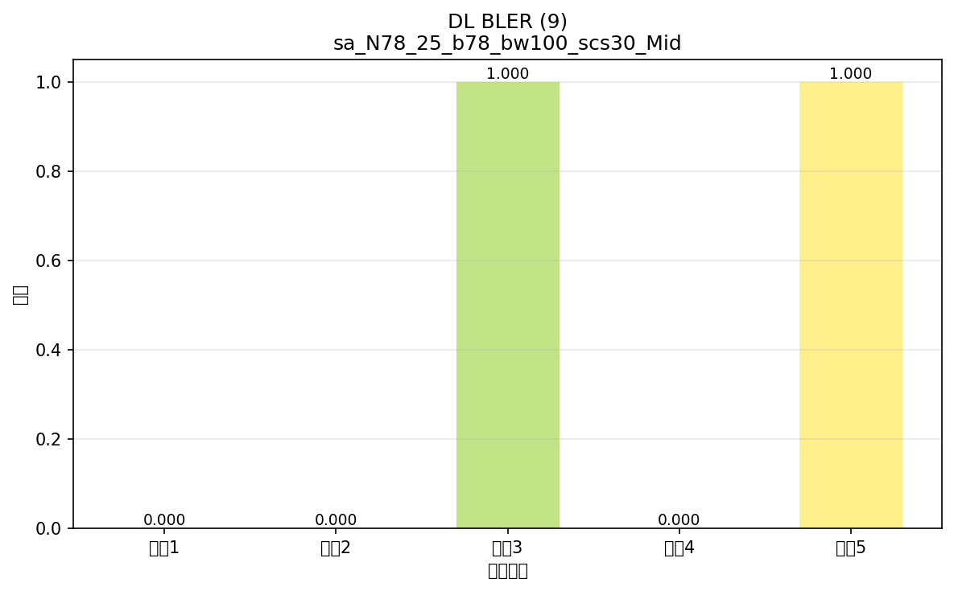

命令: FETCh:NR:BLER:DL:RESult?
提取位置: 9
循环数据: | 循环1: 0.000
 | 循环2: 0.000
 | 循环3: 1.000
 | 循环4: 0.000
 | 循环5: 1.000

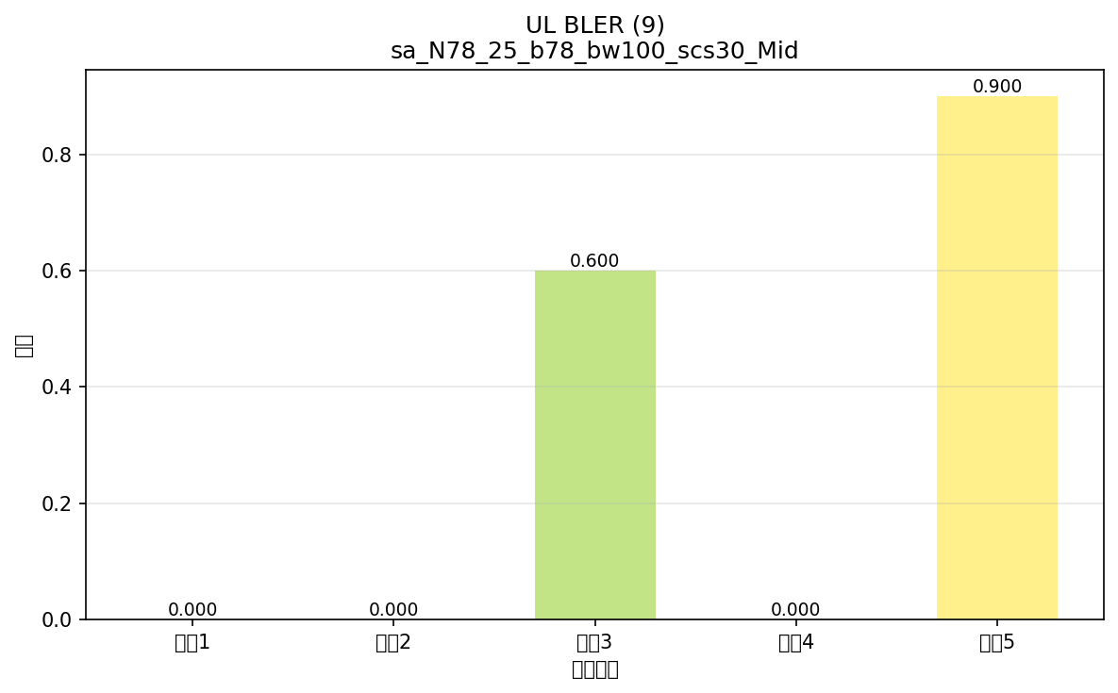

命令: FETCh:NR:BLER:UL:RESult?
提取位置: 9
循环数据: | 循环1: 0.000
 | 循环2: 0.000
 | 循环3: 0.600
 | 循环4: 0.000
 | 循环5: 0.900

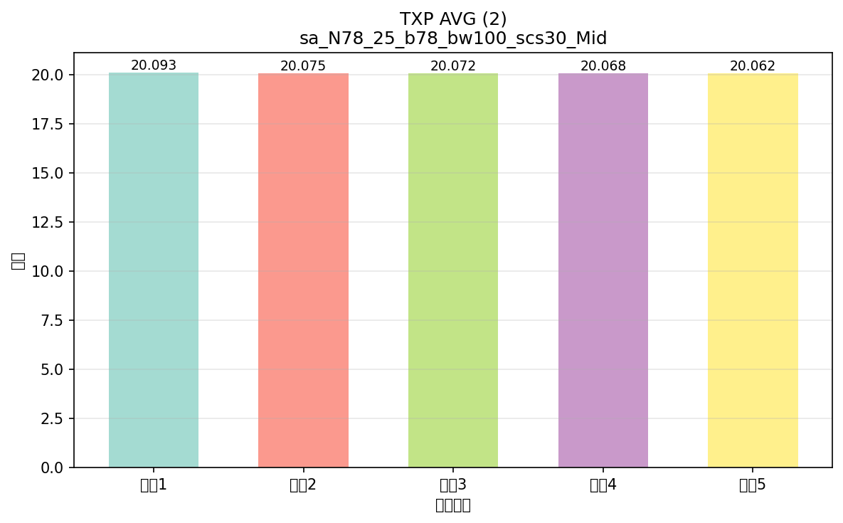

命令: FETCh:NR:MEValuation:TXP:AVG?
提取位置: 2
循环数据: | 循环1: 20.093
 | 循环2: 20.075
 | 循环3: 20.072
 | 循环4: 20.068
 | 循环5: 20.062

配置: sa_N78_25_b78_bw100_scs30_High
参数: band:78 bw:100 scs:30 range:High
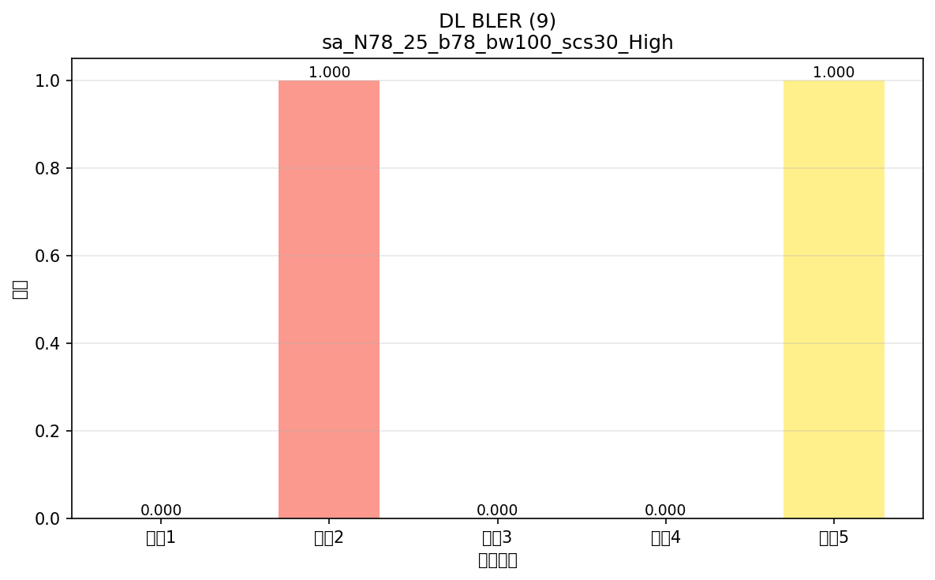

命令: FETCh:NR:BLER:DL:RESult?
提取位置: 9
循环数据: | 循环1: 0.000
 | 循环2: 1.000
 | 循环3: 0.000
 | 循环4: 0.000
 | 循环5: 1.000



命令: FETCh:NR:BLER:UL:RESult?
提取位置: 9
循环数据: | 循环1: 0.000
 | 循环2: 1.000
 | 循环3: 0.000
 | 循环4: 0.000
 | 循环5: 1.000

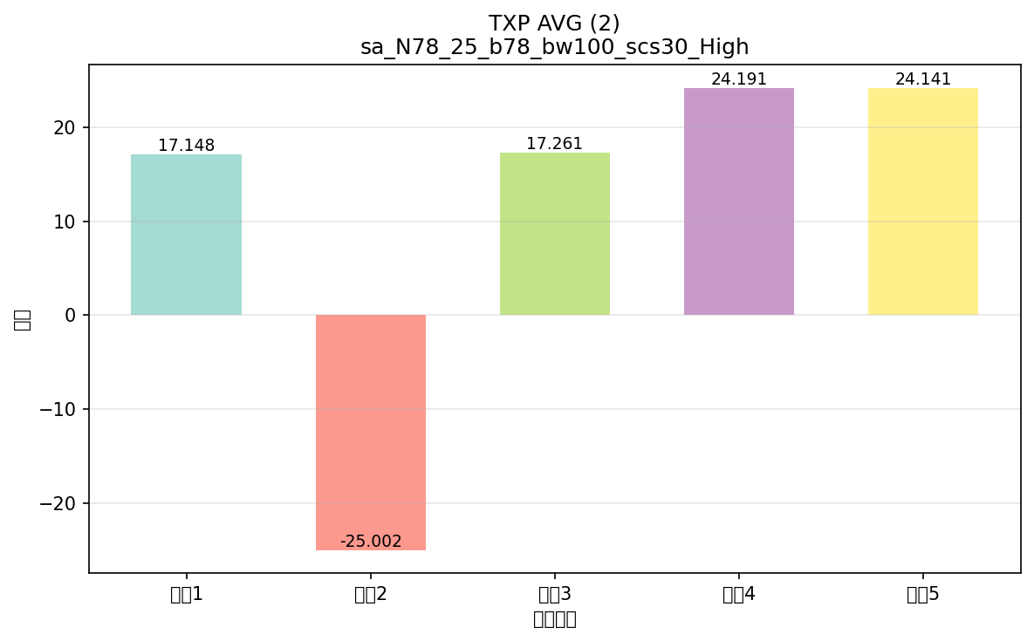

命令: FETCh:NR:MEValuation:TXP:AVG?
提取位置: 2
循环数据: | 循环1: 17.148
 | 循环2: -25.002
 | 循环3: 17.261
 | 循环4: 24.191
 | 循环5: 24.141

配置: sa_N79_30_b79_bw100_scs30_LOW
参数: band:79 bw:100 scs:30 range:LOW


命令: FETCh:NR:BLER:DL:RESult?
提取位置: 9
循环数据: | 循环1: 0.000
 | 循环2: 1.000
 | 循环3: 0.000
 | 循环4: 0.000
 | 循环5: 1.000



命令: FETCh:NR:BLER:UL:RESult?
提取位置: 9
循环数据: | 循环1: 0.000
 | 循环2: 1.000
 | 循环3: 0.000
 | 循环4: 0.000
 | 循环5: 1.000

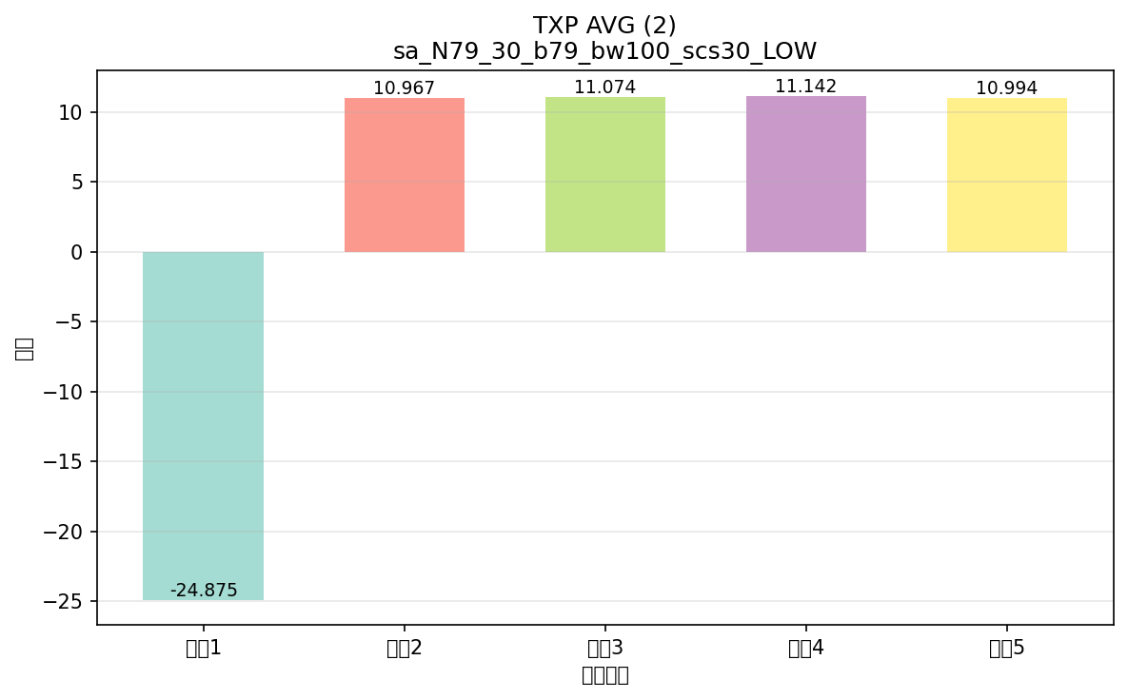

命令: FETCh:NR:MEValuation:TXP:AVG?
提取位置: 2
循环数据: | 循环1: -24.875
 | 循环2: 10.967
 | 循环3: 11.074
 | 循环4: 11.142
 | 循环5: 10.994

配置: sa_N79_30_b79_bw100_scs30_Mid
参数: band:79 bw:100 scs:30 range:Mid
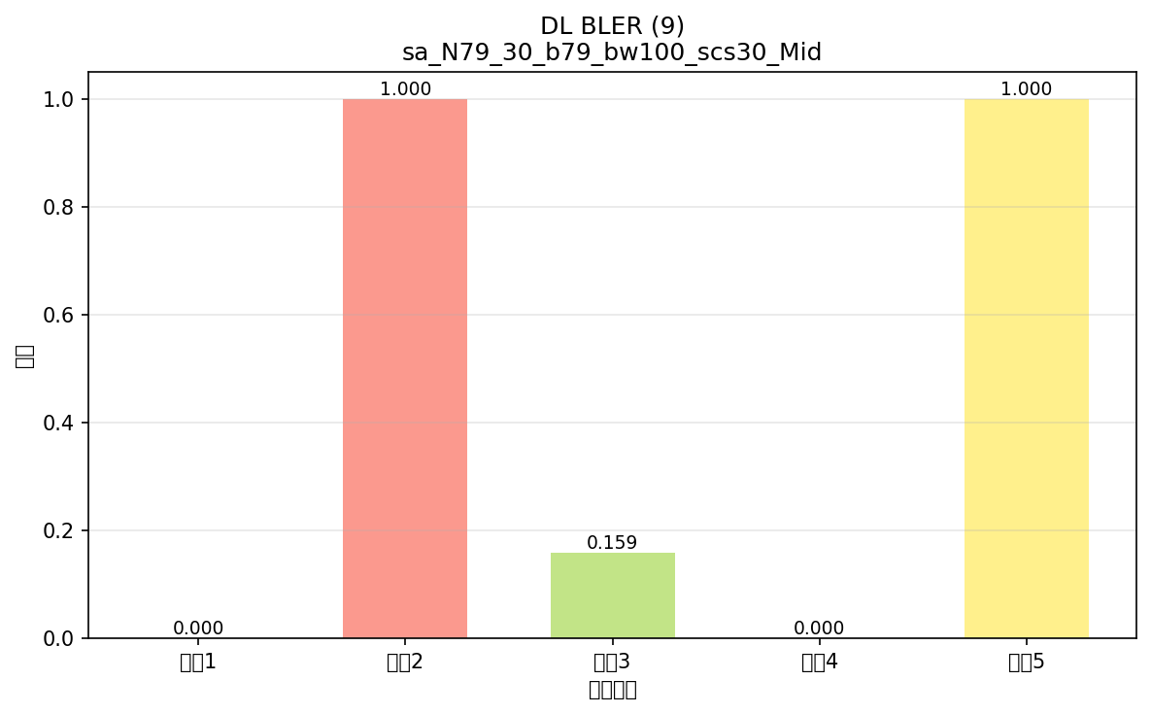

命令: FETCh:NR:BLER:DL:RESult?
提取位置: 9
循环数据: | 循环1: 0.000
 | 循环2: 1.000
 | 循环3: 0.159
 | 循环4: 0.000
 | 循环5: 1.000



命令: FETCh:NR:BLER:UL:RESult?
提取位置: 9
循环数据: | 循环1: 0.000
 | 循环2: 1.000
 | 循环3: 0.164
 | 循环4: 0.000
 | 循环5: 1.000

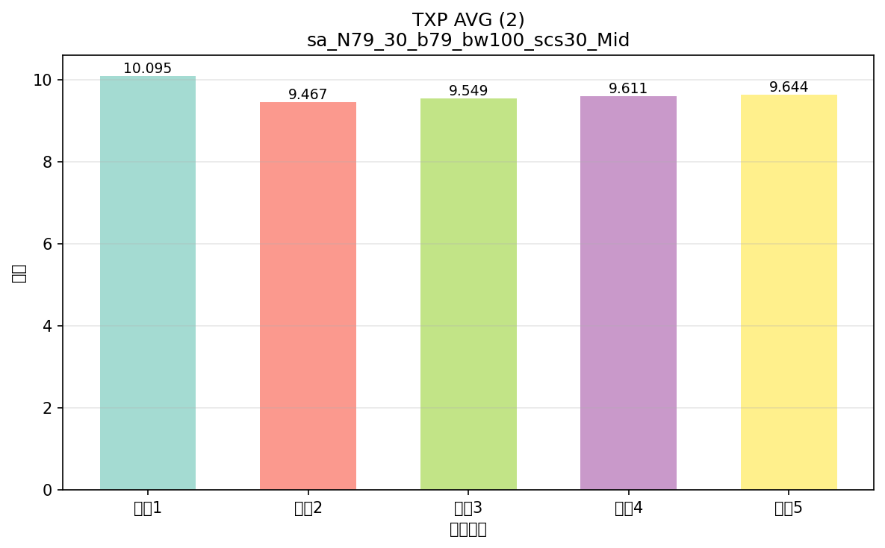

命令: FETCh:NR:MEValuation:TXP:AVG?
提取位置: 2
循环数据: | 循环1: 10.095
 | 循环2: 9.467
 | 循环3: 9.549
 | 循环4: 9.611
 | 循环5: 9.644

配置: sa_N79_30_b79_bw100_scs30_High
参数: band:79 bw:100 scs:30 range:High
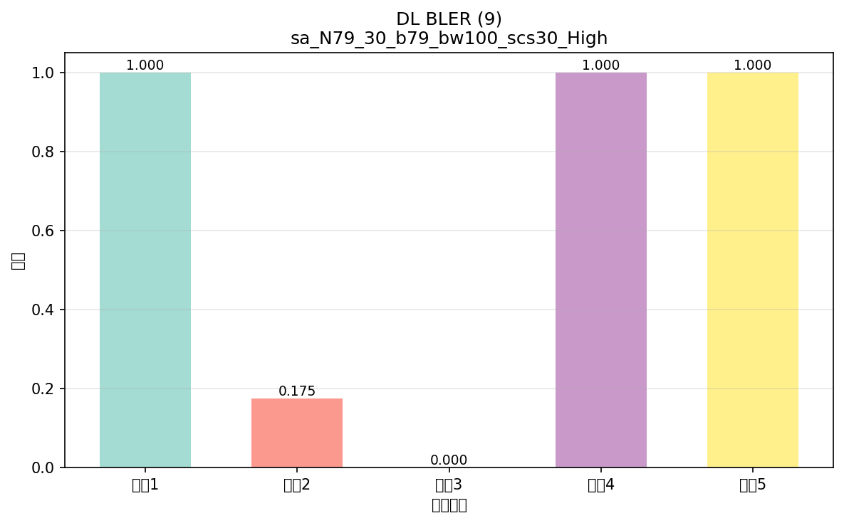

命令: FETCh:NR:BLER:DL:RESult?
提取位置: 9
循环数据: | 循环1: 1.000
 | 循环2: 0.175
 | 循环3: 0.000
 | 循环4: 1.000
 | 循环5: 1.000

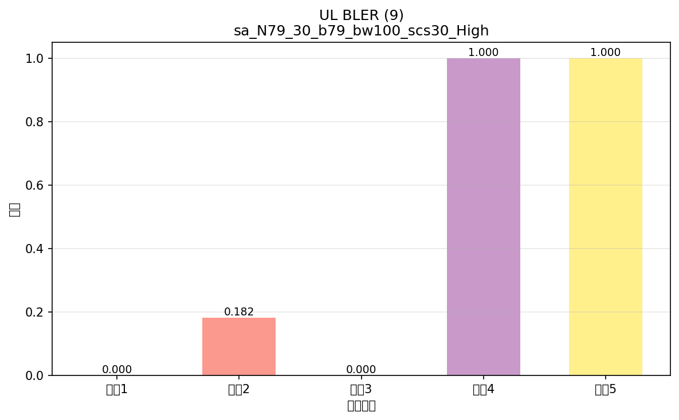

命令: FETCh:NR:BLER:UL:RESult?
提取位置: 9
循环数据: | 循环1: 0.000
 | 循环2: 0.182
 | 循环3: 0.000
 | 循环4: 1.000
 | 循环5: 1.000

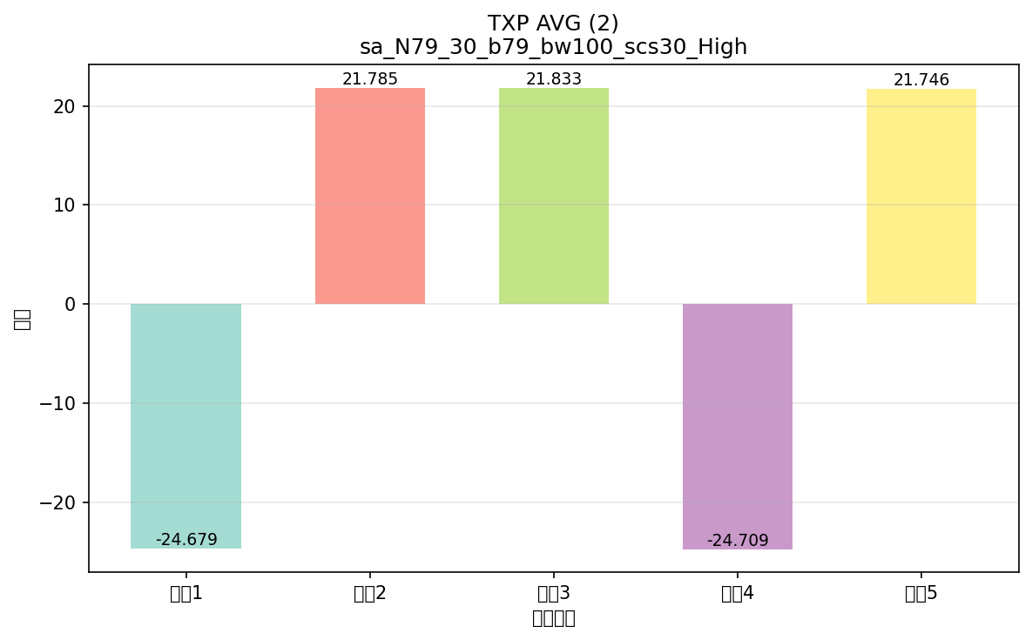

命令: FETCh:NR:MEValuation:TXP:AVG?
提取位置: 2
循环数据: | 循环1: -24.679
 | 循环2: 21.785
 | 循环3: 21.833
 | 循环4: -24.709
 | 循环5: 21.746

横向对比
配置横向对比图表
将所有配置的相同指标放在一起对比，一眼看出哪个配置出问题

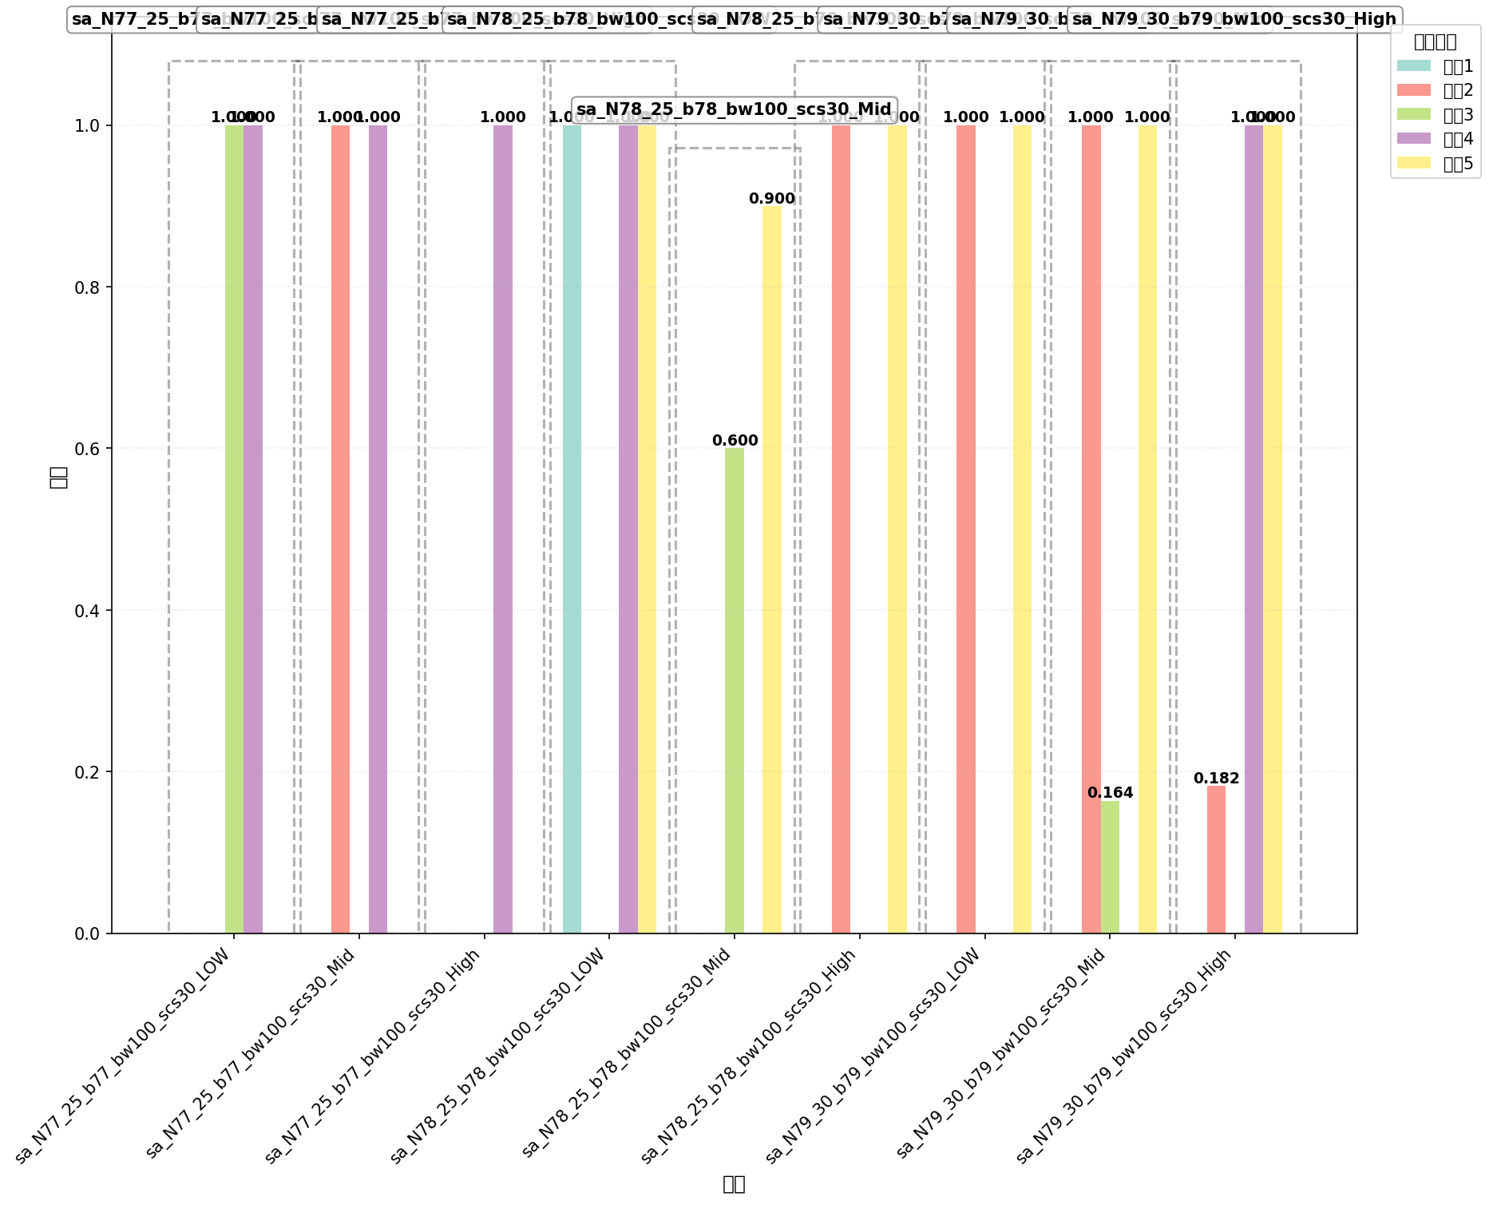

命令: FETCh:NR:BLER:UL:RESult?
提取位置: 9
配置数量: 9

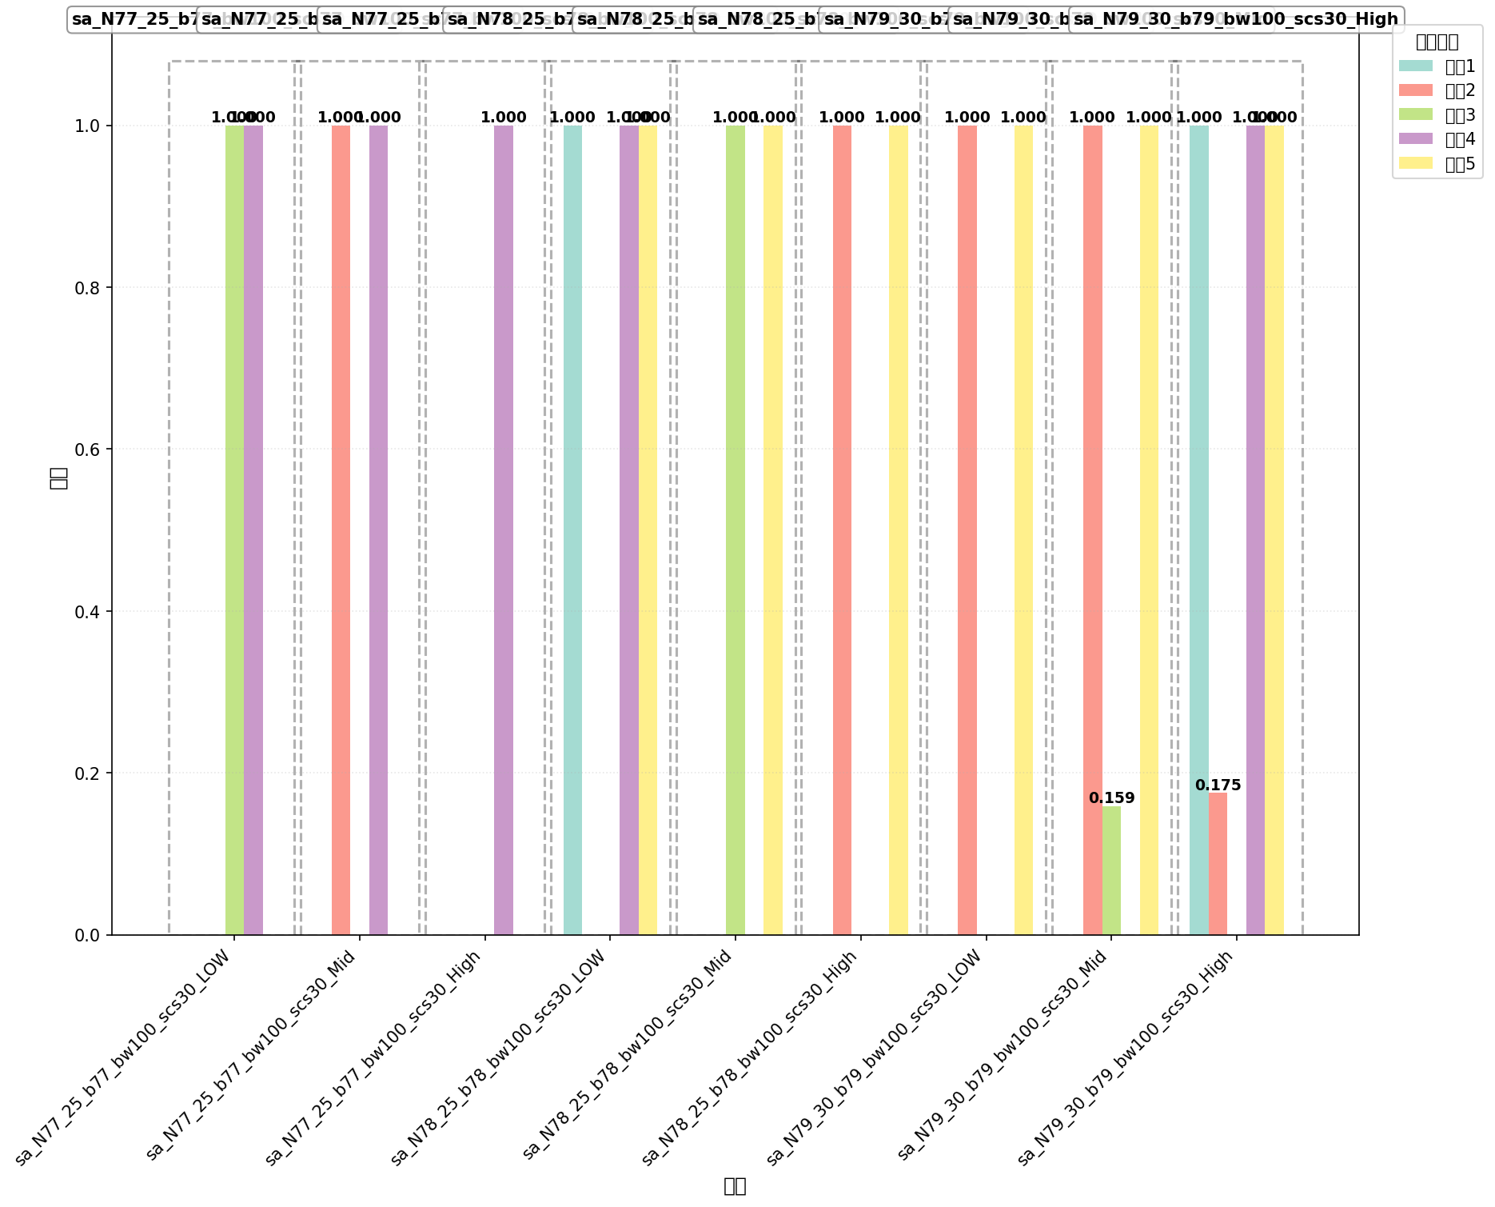

命令: FETCh:NR:BLER:DL:RESult?
提取位置: 9
配置数量: 9

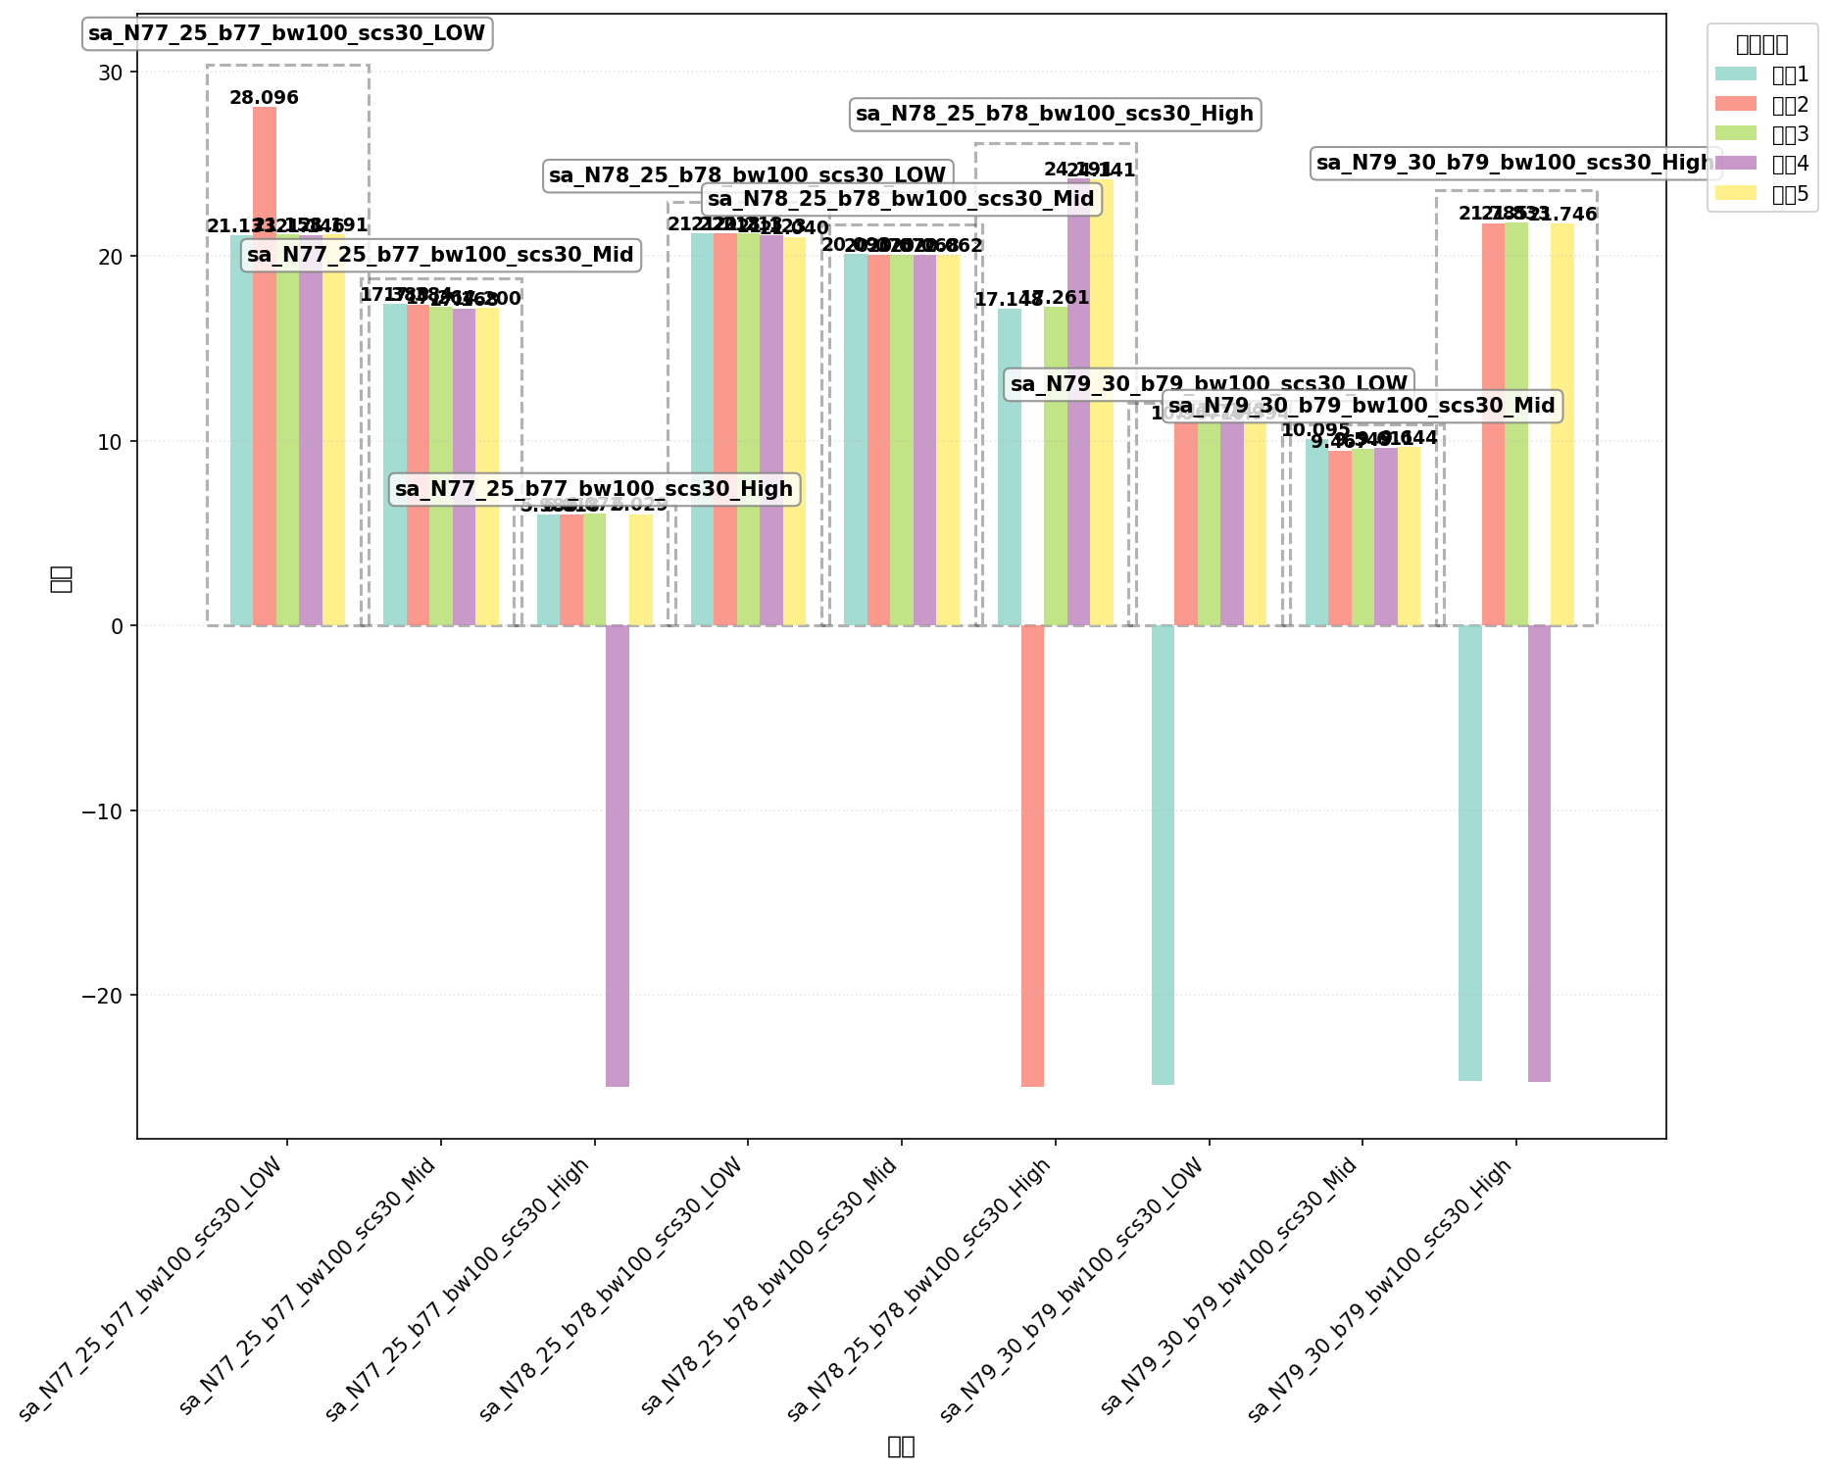

命令: FETCh:NR:MEValuation:TXP:AVG?
提取位置: 2
配置数量: 9

